关系图
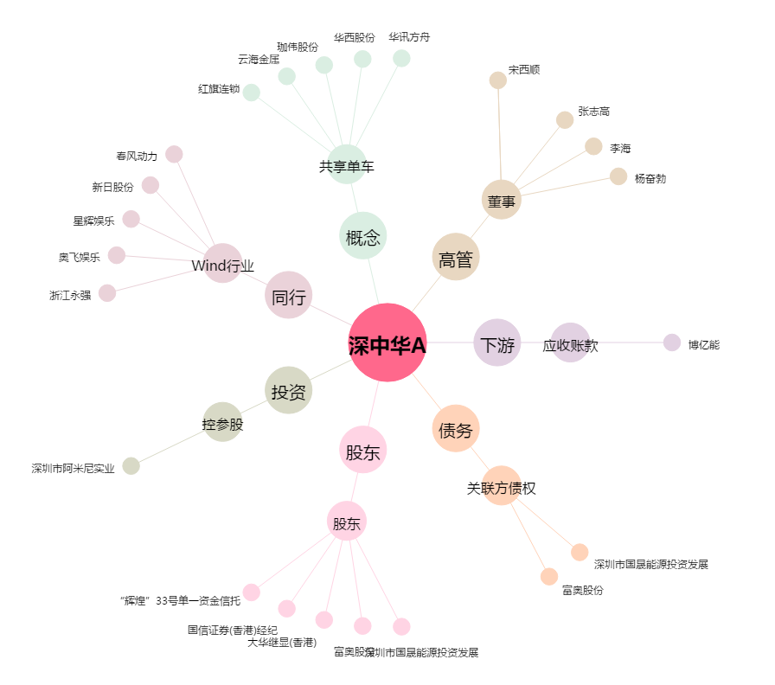
深中华A[000017.SZ] - 关系概览图

